アイコン案
ID | 画像 | 案の名前 | ねらい | 修正コメント（ここに記入） | 前回のコメント | 対応状況
I1 |  | 紺×金 タイマー | 紺地に金色の「10分」の弧（時計の60分のうち10分）。「1回10分」を主役にする案。競合に多い緑・赤を避け、一覧で目立たせる
I2 |  | ○× ブロック | ○×形式がひと目で分かる案。クリーム地に「宅建」と○（緑）×（赤）の2マス。勉強アプリらしいやわらかさ
I3 |  | ストップウォッチ 10 | ティール地に白いストップウォッチと大きな「10」。時間で区切る模試というコンセプトを図で見せる
I4 |  | 家の屋根＋10分 | 不動産（家の屋根）のモチーフで宅建と分かる案。下の金帯に「宅建模試」 |  |  | v3：採用（assets/icon.png に反映）
I5 |  | 参考書風 明朝 | 参考書の表紙のような落ち着いた明朝体と、赤い角印の「10分」。大人の資格学習向けの信頼感
全体 |  | （案をまたいだ意見） | 色の方向性・文字の大きさなど、全体への意見はこの行に

スクショ案
ID | 画像 | 色の方向 | 見出し | サブ見出し | 使う画面 | 修正コメント（ここに記入） | 前回のコメント | 対応状況
A-全体 |  | 紺×金（アイコンI1・I4と合わせる） | （このセット全体への意見）
A-1 | 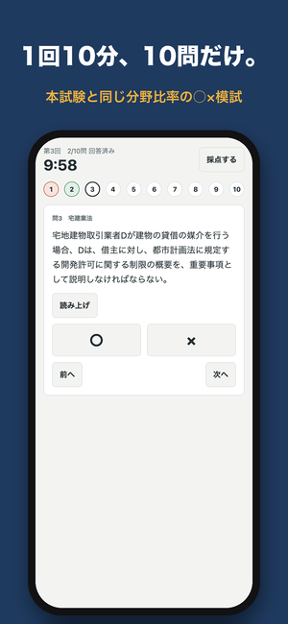 | 紺×金（アイコンI1・I4と合わせる） | 1回10分、10問だけ。 | 本試験と同じ分野比率の○×模試 | 問題
A-2 | 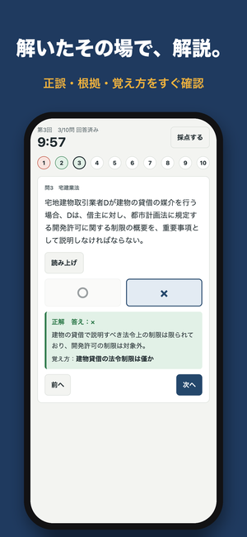 | 紺×金（アイコンI1・I4と合わせる） | 解いたその場で、解説。 | 正誤・根拠・覚え方をすぐ確認 | 即時解説
A-3 | 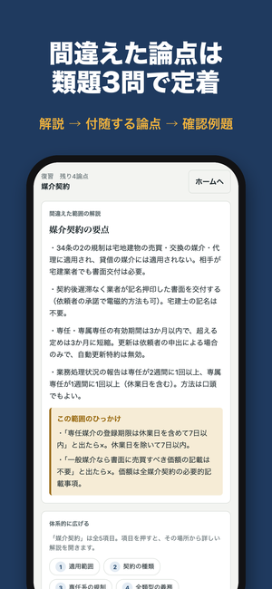 | 紺×金（アイコンI1・I4と合わせる） | 間違えた論点は 類題3問で定着 | 解説 → 付随する論点 → 確認例題 | 論点の解説
A-4 | 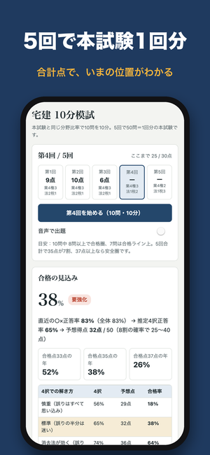 | 紺×金（アイコンI1・I4と合わせる） | 5回で本試験1回分 | 合計点で、いまの位置がわかる | ホーム
A-5 | 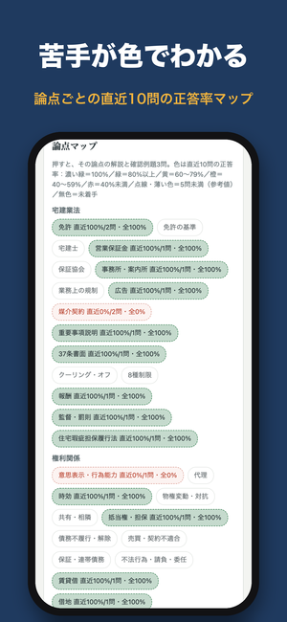 | 紺×金（アイコンI1・I4と合わせる） | 苦手が色でわかる | 論点ごとの直近10問の正答率マップ | 論点マップ
A-6 | 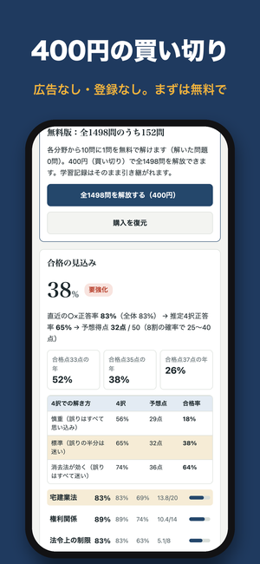 | 紺×金（アイコンI1・I4と合わせる） | 400円の買い切り | 広告なし・登録なし。まずは無料で | 無料版の案内
B-全体 |  | クリーム×明朝（アイコンI2・I5と合わせる） | （このセット全体への意見） |  |  |  |  | v3：採用。App Store Connect に B-1〜B-6 を登録
B-1 | 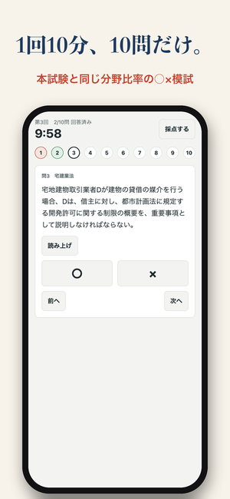 | クリーム×明朝（アイコンI2・I5と合わせる） | 1回10分、10問だけ。 | 本試験と同じ分野比率の○×模試 | 問題
B-2 | 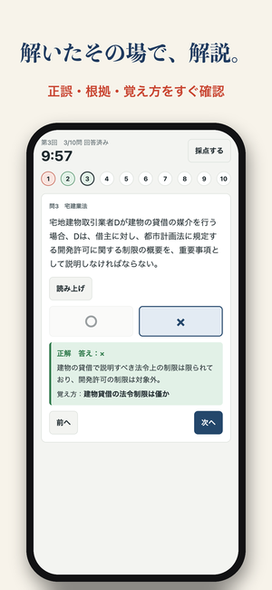 | クリーム×明朝（アイコンI2・I5と合わせる） | 解いたその場で、解説。 | 正誤・根拠・覚え方をすぐ確認 | 即時解説
B-3 | 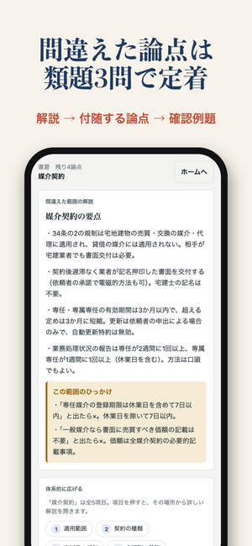 | クリーム×明朝（アイコンI2・I5と合わせる） | 間違えた論点は 類題3問で定着 | 解説 → 付随する論点 → 確認例題 | 論点の解説
B-4 | 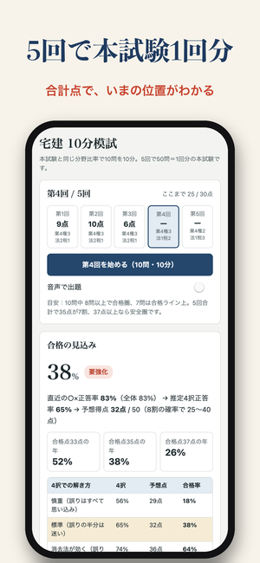 | クリーム×明朝（アイコンI2・I5と合わせる） | 5回で本試験1回分 | 合計点で、いまの位置がわかる | ホーム
B-5 | 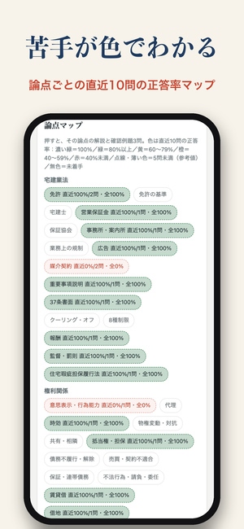 | クリーム×明朝（アイコンI2・I5と合わせる） | 苦手が色でわかる | 論点ごとの直近10問の正答率マップ | 論点マップ
B-6 | 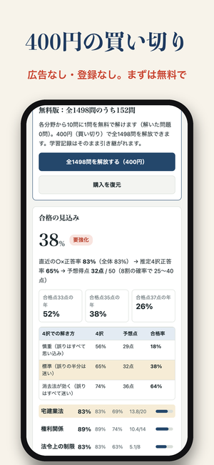 | クリーム×明朝（アイコンI2・I5と合わせる） | 400円の買い切り | 広告なし・登録なし。まずは無料で | 無料版の案内
C-全体 |  | ティール×オレンジ（アイコンI3と合わせる） | （このセット全体への意見）
C-1 | 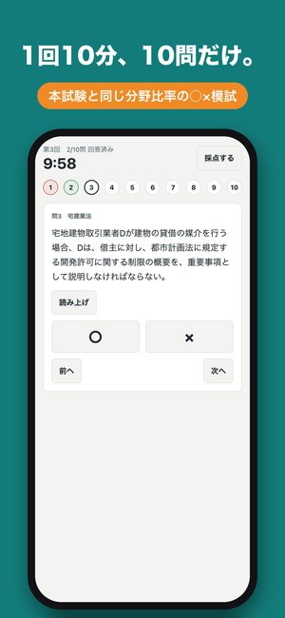 | ティール×オレンジ（アイコンI3と合わせる） | 1回10分、10問だけ。 | 本試験と同じ分野比率の○×模試 | 問題
C-2 | 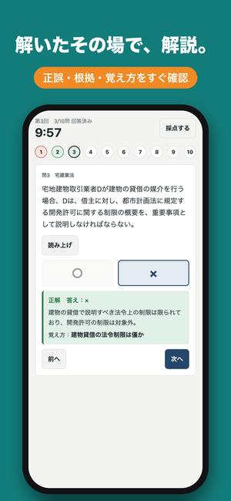 | ティール×オレンジ（アイコンI3と合わせる） | 解いたその場で、解説。 | 正誤・根拠・覚え方をすぐ確認 | 即時解説
C-3 | 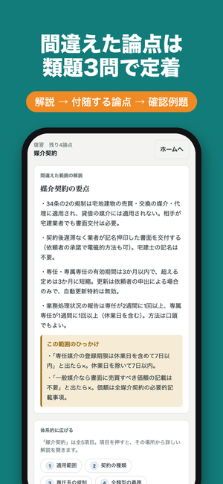 | ティール×オレンジ（アイコンI3と合わせる） | 間違えた論点は 類題3問で定着 | 解説 → 付随する論点 → 確認例題 | 論点の解説
C-4 | 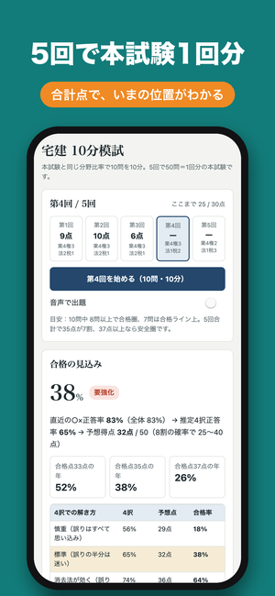 | ティール×オレンジ（アイコンI3と合わせる） | 5回で本試験1回分 | 合計点で、いまの位置がわかる | ホーム
C-5 | 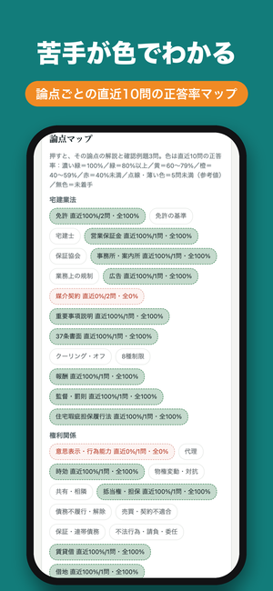 | ティール×オレンジ（アイコンI3と合わせる） | 苦手が色でわかる | 論点ごとの直近10問の正答率マップ | 論点マップ
C-6 | 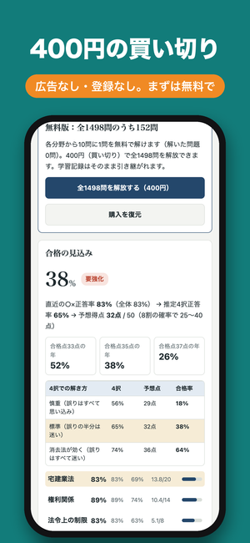 | ティール×オレンジ（アイコンI3と合わせる） | 400円の買い切り | 広告なし・登録なし。まずは無料で | 無料版の案内

